待办事项列表
2013
待办事项列表

项目类型 | 所属页面 | 具体内容 | 优先级 | 状态 | 开始日期 | 截止日期 | 完成百分比 | 完成/过期？ | 备注
 |  |  |  |  |  |  |  | 2
数据库 | accountinfo | 登录信息表 |  | 完成 | 2013-05-25 | 2013-05-25 | 100% | 1
数据库 | basedata_YYYYMMDD | 基础数据，关联sensorid |  | 完成 | 2013-05-25 | 2013-05-25 | 100% | 1
数据库 | dailyvalue | 每日动态信息，关联sensorid |  | 完成 | 2013-05-25 | 2013-05-25 | 100% | 1
数据库 | friendreqlist | 申请添加数据表 |  | 完成 | 2013-05-25 | 2013-05-25 | 100% | 1 | 存储好友添加请求，accept为通过
数据库 | friendlist | 好友列表 |  | 完成 | 2013-05-25 | 2013-05-25 | 100% | 1 | sensorid：本人，friendid：好友的sensorid
数据库 | rawdata_YYYYMMDD | raw动态数据，关联sensorid |  | 完成 | 2013-05-25 | 2013-05-25 | 100% | 1
数据库 | learningdata |  |  | 完成 | 2013-05-25 | 2013-05-25 | 100% | 1
数据库 | message | 好友互传信息 |  | 完成 | 2013-05-25 | 2013-05-25 | 100% | 1
数据库 | purchase | 购买记录（保存购物信息） |  | 完成 | 2013-05-25 | 2013-05-25 | 100% | 1
数据库 | sensordate | 保存sensor的日期记录 |  | 完成 | 2013-05-25 | 2013-05-25 | 100% | 1 | 用于快速查询sensor日期，每个sensor对应上传日期
数据库 | sensorlist | 传感器与用户id关联，以及sensor状态的更新 |  | 完成 | 2013-05-25 | 2013-05-25 | 100% | 1
数据库 | sensorinfo | 传感器信息数据 |  | 完成 | 2013-05-25 | 2013-05-25 | 100% | 1
数据库 | shipinfo | 送货信息 |  | 完成 | 2013-05-25 | 2013-05-25 | 100% | 1
数据库 | warninginfo | 提醒信息 |  | 完成 | 2013-05-25 | 2013-05-25 | 100% | 1
前端页面 | about.php | 关于我们 |  | 完成 | 2013-05-25 | 2013-05-25 | 100% | 1
前端页面 | calsetup.php | 卡路里设置页面,设置公里和步数的同步精度问题。公里数不再取整 |  | 完成 | 2013-05-25 | 2013-05-27 | 100% | 1
前端页面 | calendar.html | sense-u页面的弹出日期 |  | 完成 | 2013-05-25 | 2013-05-29 | 100% | 1
前端页面 | download.php | 下载页面 |  | 完成 | 2013-05-25 | 2013-05-25 | 100% | 1
前端页面 | footer.php | 页面底部导航 |  | 完成 | 2013-05-25 | 2013-05-25 | 100% | 1
前端页面 | help.php | 帮助页面 |  | 完成 | 2013-05-25 | 2013-05-25 | 100% | 1
前端页面 | howitworks.php | 如何工作页面 |  | 完成 | 2013-05-25 | 2013-05-25 | 100% | 1
前端页面 | index.php | 修正了点击BUY后打开注册窗口，现在直接进入购买页面 |  | 完成 | 2013-05-25 | 2013-05-26 | 100% | 1
前端页面 | newinput.php | 测试数据输入页面 |  | 完成 | 2013-05-25 | 2013-05-31 | 100% | 1
前端页面 | popupreg.php | 弹出的注册或者登录窗口 发送遗忘信息邮件，需要设计邮件layout。以及邮件服务器配置为sense-u服务器 |  |  |  |  | 75% | 2
前端页面 | privacy.php | 隐私 |  | 完成 | 2013-05-26 | 2013-05-26 | 100% | 1
前端页面 | profile.php | 个人信息编辑 |  | 完成 | 2013-05-26 | 2013-05-26 | 100% | 1
前端页面 | purchase.php | 购买页首页（选择购买数量已经颜色） |  |  |  |  |  | 2
前端页面 | purchase-check.php | 购买页第三页（确认付款和地址信息） |  |  |  |  |  | 2
前端页面 | purchase-pay.php | 购买页第二页（输入信用卡信息以及地址信息） |  |  |  |  |  | 2
前端页面 | senseu.php | 传感器图标电量显示 |  | 完成 | 2013-05-26 | 2013-06-08 | 100% | 1
前端页面 | senseu.php | 传感器切换 |  |  |  |  | 0% | 2
前端页面 | senseu.php | 顶部提醒信息更新 |  | 完成 | 2013-05-26 | 2013-06-08 | 100% | 1
前端页面 | senseu.php | 顶部日期切换 |  | 完成 | 2013-05-26 | 2013-05-26 | 100% | 1 | 只能点击有值的日期
前端页面 | senseu.php | 好友标签 |  |  |  |  | 0% | 2
前端页面 | senseu.php | 添加好友、搜索好友、搜索结果页 |  |  |  |  | 0% | 2
前端页面 | senseu.php | 最右侧label切换显示的左右按钮 |  |  |  |  | 0% | 2
前端页面 | senseu.php | VIP客户看到的更多时间段显示信息 |  | 正在进行 | 2013-06-01 | 2013-06-24 | 75% | 2 | 等待数据
前端页面 | senseu.php | 好友分页标签显示 |  |  |  |  | 0% | 2
前端页面 | topmenu.php | 顶部导航区 |  | 完成 | 2013-05-26 | 2013-05-26 | 100% | 1
前端页面 | upload.php | 个人照片上传页 |  | 完成 | 2013-05-26 | 2013-05-26 | 100% | 1
js程序 | reglogin.js | 全局类，弹出注册窗口，以及点击按钮 |  | 完成 | 2013-05-26 | 2013-05-26 | 100% | 1
js程序 | download.js | 下载程序（设置win和mac的下载文件名） |  | 完成 | 2013-05-26 | 2013-05-26 | 100% | 1
js程序 | footer.js | 下部菜单设置 |  | 完成 | 2013-05-26 | 2013-05-26 | 100% | 1
js程序 | hiw.js | how it work |  | 完成 | 2013-05-26 | 2013-05-26 | 100% | 1
js程序 | main.js | 首页 |  | 完成 | 2013-05-26 | 2013-05-26 | 100% | 1
js程序 | newinput.js | 测试数据输入页面 |  | 完成 | 2013-05-26 | 2013-05-29 | 100% | 1
js程序 | popupreg.js | 弹出的注册或者登录窗口 |  | 完成 | 2013-05-26 | 2013-05-26 | 100% | 1
js程序 | profile.js | 个人参数设置 |  | 完成 | 2013-05-25 | 2013-05-31 | 100% | 1
js程序 | purchase.js | 购买第一页，选择颜色和数量 |  |  |  |  |  | 2
js程序 | purchase-check.js | 购买第三页，确认支付 |  |  |  |  | 0% | 2
js程序 | purchase-pay.js | 购买第二页，输入支付和送货信息 |  |  |  |  | 0% | 2
js程序 | senseu.js | 数据显示页 |  | 完成 | 2013-05-26 | 2013-06-13 | 100% | 1
js程序 | topmenu.js | 顶部导航区 |  | 完成 | 2013-05-26 | 2013-05-26 | 100% | 1
后台程序 | class.* | 邮件功能模块，需要设置pop服务器 |  | 正在进行 | 2013-05-26 | 2013-05-30 | 75% | 3
后台程序 | dbconnect.php | 数据库连接程序，指向新库，senseu |  | 完成 | 2013-05-26 | 2013-05-26 | 100% | 1
后台程序 | forget.php | 发送密码恢复邮件到注册邮箱中 |  |  |  |  | 0% | 2
后台程序 | getdata.php | 读取数据，若注册账号为VIP，则另外返回额外数据 |  | 完成 | 2013-05-26 | 2013-05-29 | 100% | 1
后台程序 | getinfo.php | 读取sensorid的个人信息 |  | 完成 | 2013-05-26 | 2013-05-29 | 100% | 1
后台程序 | login.php | 登录,登陆后跳转到sense-u.com/null 是个bug 登录数据改为在accountinfo表中验证 登录后返回用户36位UUID字符串 登录后自动赋值当天的dailyvalue |  | 完成 | 2013-05-25 | 2013-05-26 | 100% | 1
后台程序 | newinput_removedata.php | 测试数据调用的删除数据 |  | 完成 | 2013-05-25 | 2013-05-31 | 100% | 1
后台程序 | saveprofile.php | 保存个人信息 |  | 完成 | 2013-05-25 | 2013-05-26 | 100% | 1
后台程序 | saveorder.php | 保存activity区域中优先显示的项目 |  | 完成 | 6/24/2013 | 6/24/2013 | 100% | 1
后台程序 | saveupdated.php | sensor更新数据后，保存更新状态 |  | 完成 | 2013-05-25 | 2013-05-25 | 100% | 1
后台程序 | signup | 注册新用户 |  | 完成 | 2013-05-25 | 2013-05-26 | 100% | 1
后台程序 | updatepower | 更新传感器电量 |  | 完成 | 2013-06-10 | 2013-06-10 | 100% | 1 | 新增接口，上传传感器电量值
后台程序 | upload_data | 上传基础数据 |  | 完成 | 2013-05-25 | 2013-06-10 | 100% | 1
后台程序 | upload_rawdata | 上传raw数据 |  | 完成 | 2013-05-25 | 2013-06-10 | 100% | 1 | raw的格式比较特殊，重新分离出来单独1个接口
后台程序 | upload_learning_data | 上传learning数据 |  | 完成 | 2013-05-25 | 2013-05-31 | 100% | 1
后台程序 | uploadhead | 上传头像 |  | 完成 | 2013-05-25 | 2013-05-30 | 100% | 1
后台程序 | getdatelist.php | 读取当月到当天，有值的日期信息 |  | 完成 | 2013-05-25 | 2013-05-29 | 100% | 1
后台程序 | getwarning.php | 读取当前传感器当天的警告信息 |  | 完成 | 2013-05-25 | 2013-05-30 | 100% | 1
后台程序 | getFriendList.php | 读取好友列表 |  |  |  |  | 0% | 2
后台程序 | changeOrder.php | 改变好友列表顺序 |  |  |  |  | 0% | 2
后台程序 | searchFriend.php | 搜索好友信息 |  |  |  |  |  | 2
后台程序 | sendMessage.php | 给好友发送信息程序 |  |  |  |  | 0% | 2 | 只能给对方添加自己的好友发信息
后台程序 | delFriend.php | 删除好友 |  |  |  |  | 0% | 2
后台程序 | signup.php/login.php | SQL Injection Prevention | 高 | 完成 | 2013-06-01 | 2013-06-11 | 100% | 1 | 所有相关php操作mysql数据库的部分，都改成了防注入的方法
后台程序 | signup.php/login.php | A plain hash of the user's password | 高 | 完成 | 2013-06-01 | 2013-06-10 | 100% | 1 | 密码依然采用md5方法编码，但是在密码前后分别加入了字符后编码 $output= md5('weLove'. $pass . 'sense-U!');，这样无论是暴力破解还是常用密码对比都会无效。
后台程序 | multiple php files | Hard-coded database credentials | 高 | 完成 | 2013-06-01 | 2013-06-14 | 100% | 1 | 接口session的方法控制写权限，在研究中
前/后台 | profile files | My Profile弹出框中 Change Image无效(当选取图片边缘靠近或露出选取框时，Change Image无效)；另外，Submit键没有登出效果。 | 正常 | 正在进行 | 2013-06-08 | 2013-06-10 | 100% | 3 | 我试了下没问题有问题，test3的头像已经换了。一半。另外，点击done才会结束，submit没有效果。
前/后台 | profile files | My Profile弹出框中 Change Password无效；另外，Submit键没有登出效果。 | 正常 | 完成 | 2013-06-08 | 2013-06-10 | 100% | 1
前/后台 | profile files | My Profile弹出框中 Personal中Foot和cm切换，误差较大。（切换时，出现foot为负数的显示，见issues页） | 高 | 完成 | 2013-06-08 | 2013-06-24 | 100% | 1 | 数据库中只保存cm值，英尺和cm的转换为1英尺=30.48cm，用户输入英尺时，系统会按照这个比值保存成cm；而用户输入cm的时候，系统直接保存。前端显示的时候无论是cm还是英尺英寸的值，都显示为整数。所以没有误差问题
前/后台 | profile files | My Profile弹出式，出现cm/inch输入框同时存在的情况 （见issue tab） | 正常 | 完成 | 2013-06-10 | 2013-06-11 | 100% | 1 | 出现这个情况的时候因为后台数据库读取接口没有修改完，导致取不到用户数据，无法完成初始化过程
前/后台 | senseu页面 | BMR值建议存到数据库用户每5分钟数据中（也便于未来做数据分析操作），前台尽量减少数据处理，减少出错可能性。 | 高 | 完成 | 2013-06-08 | 2013-06-11 | 100% | 1 | BMR存储在daily变量中，返回数据时后台分拆后合并到原始数据中，该结构没有修改
前/后台 | senseu页面 | 用户数据（包括基本BMR数据），应显示到当前时间的BMR bars，但不包括未发生的时间.(会出现显示时间未对准情况，见issues页) | 高 | 完成 | 2013-06-08 | 2013-06-24 | 100% | 1
前/后台 | senseu页面 | 当只显示基本BMR数据时，<=BMR值的bar应为灰色 （for new user）. | 高 | 完成 | 2013-06-08 | 2013-06-12 | 100% | 1
前/后台 | senseu页面 | BMR bar的显示值不随Profile更改而变化 | 高 | 完成 | 2013-06-09 | 2013-06-11 | 100% | 1
前/后台 | senseu页面 | Activity Tab上的Progress Bar应显示用户选择的Goal的信息（现在是默认cal info） |  | 正在进行 | 2013-06-10 | 2013-06-11 | 100% | 3 | ?没理解问题。
前/后台 | senseu页面 | SenseU页面前端数值显示规范（建议）：Cal数值和百分比（小数点后1位）；Step（整数）Movement(整数) |  | 完成 | 2013-06-12 | 2013-06-12 | 100% | 1
前/后台 | login & signup | 当用户signup/login，需要自动跳转到senseu页面 （现在是首页） | 正常 | 完成 | 2013-06-08 | 2013-06-12 | 100% | 1
前/后台 | DI页面 | 当user的VIP属性为真时，配合xingjie的后台数据智能（DI）算法，前端显示对应的Icons（李浩已发出layout设计） | 高 | 正在进行 | 2013-06-08 |  | 50% | 2 | 与星杰接口联调
 |  |  |  |  |  |  |  | 2
前/后台 | senseu页面 | 增加左上角setting选项，将goal setting移到左上角更显眼处； |  | 完成 | 2013-06-22 | 2013-06-24 | 100% | 1
前/后台 | senseu页面 | 三个progress bar增加点击选项，点击切换timeline和tab progress bar的显示内容：step bar点击->step timeline/tab step progress. | 高 | 完成 | 2013-06-22 | 2013-06-24 | 100% | 1
前/后台 | senseu页面 | 温度timeline暂时不用，可以把它们暂时去掉。 | 正常 | 完成 | 2013-06-24 | 2013-06-24 | 100% | 1
 |  |  |  |  |  |  |  | 2
 |  |  |  |  |  |  |  | 2
 |  |  |  |  |  |  |  | 2
 |  |  |  |  |  |  |  | 2
 |  |  |  |  |  |  |  | 2
 |  |  |  |  |  |  |  | 2
 |  |  |  |  |  |  |  | 2
 |  |  |  |  |  |  |  | 2
 |  |  |  |  |  |  |  | 2
 |  |  |  |  |  |  |  | 2
 |  |  |  |  |  |  |  | 2
 |  |  |  |  |  |  |  | 2
 |  |  |  |  |  |  |  | 2
 |  |  |  |  |  |  |  | 2
 |  |  |  |  |  |  |  | 2
 |  |  |  |  |  |  |  | 2
 |  |  |  |  |  |  |  | 2
 |  |  |  |  |  |  |  | 2
 |  |  |  |  |  |  |  | 2
 |  |  |  |  |  |  |  | 2
 |  |  |  |  |  |  |  | 2
 |  |  |  |  |  |  |  | 2
 |  |  |  |  |  |  |  | 2
 |  |  |  |  |  |  |  | 2

issues
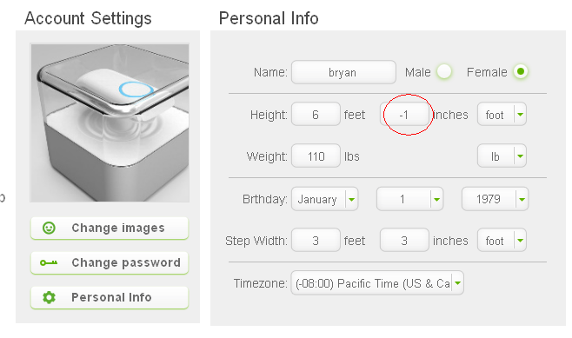
Issue 68
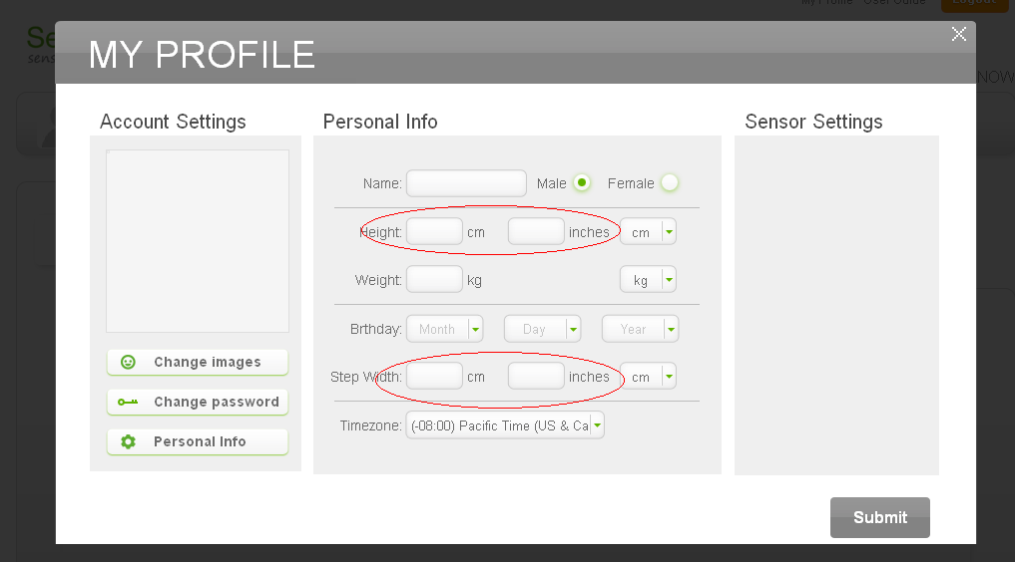

Issue 90
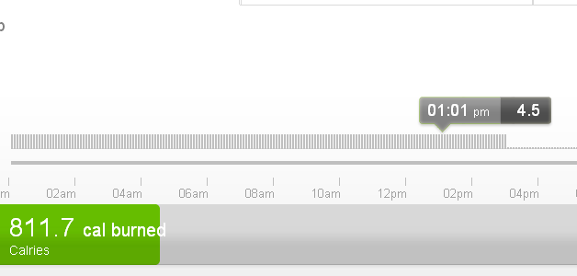

Issue 87

